プロジェクト構成
プロジェクト構成

構成ファイル (32bit Relase Build 版)

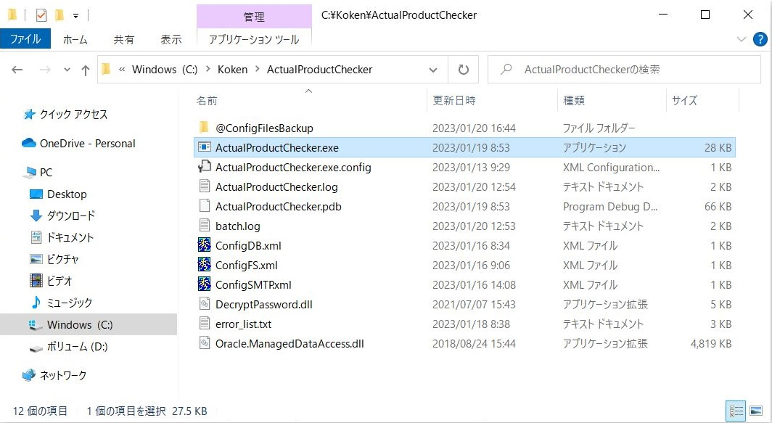
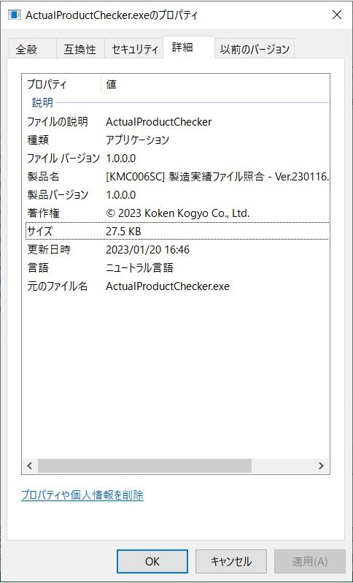

構成ファイルの概要

 | 32bit Release ビルド版 ファイル群
 |  | ファイル名 | 更新日時 | サイズ | 説明 | 備考
 | 1 | @ConfigFilesBackup | 2023-01-20 |  | 設定ファイルバックアップ | 接続先サーバーごとの設定ファイルを保存。
 | 2 | ActualProductChecker.exe | 2023-01-19 | 28,160 | アプリケーション実行ファイル | 製造実績ファイル照合の実行ファイル。
 | 3 | ActualProductChecker.exe.config | 2023-01-13 | 187 | アプリケーション構成ファイル | 設定読み込み用。Visual Studio が使用。
 | 4 | ActualProductChecker.log | 2023-01-20 | 1,190 | アプリケーションログ | 照合結果サマリーをログに追記
 | 5 | batch.log | 2023-01-20 | 1,798 | 自動受入ログファイル | kemsvr2 サーバー の自動受入ログファイルのコピー。
 | 6 | ConfigDB.xml | 2023-01-16 | 268 | データベース設定ファイル | Oracle 接続情報を記述した XML。
 | 7 | ConfigFS.xml | 2023-01-16 | 922 | ファイル システム設定ファイル | 照合元ホスト名、共有名、ルート ディレクトリ名、ファイルフィルタと、 照合先ホスト名、共有名、ルート ディレクトリ名、を記述した XML。
 | 8 | ConfigSMTP.xml | 2023-01-16 | 323 | SMTP 設定ファイル | SMTP 接続情報、送信者メールアドレスを記述した XML。
 | 9 | DecryptPassword.dll | 2021-07-07 | 4,608 | パスワード復号化ライブラリ | [KCM003SL] パスワード復号化ライブラリ。[KCM002SF パスワード暗号化アプリで暗号化されたパスワードを復号化する。
 | 10 | error_list.txt | 2023-01-18 | 2,979 | 照合エラーリストファイル | 自動受入エラーファイルが10件以上の場合、添付ファイルではなく照合エラーリストとしてメールに添付する為のファイル。
 | 11 | Oracle.ManagedDataAccess.dll | 2018-08-24 | 4,934,656 | Oracle 接続用ライブラリ (マネージド) | Oracle 接続用のライブラリ。

ConfigDB.xml
 | ・XML 形式のデータベース接続用設定ファイル。
 | ・EM に接続するための Oracle 接続パラメーターを記述する。

 | 実装例 |  |  | 説明 |  | 補足
 | <?xml version="1.0" encoding="utf-8" ?>
 | <DBConfigData> |  |  | スキーマ接続情報 (EM データベース)
 | <User>KOKEN_1</User> |  |  |  | ユーザー ID | EM スキーマのユーザー名。本番環境の場合 KOKEN_1、テスト環境の場合 KOKEN_7 を記述。
 | <EncPasswd>;@=8BT'</EncPasswd> |  |  |  | パスワード | EM スキーマのパスワード。[KCM002SF] パスワード暗号化アプリで暗号化したパスワードを貼り付ける。
 | <Protocol>tcp</Protocol> |  |  |  | 通信プロトコル | 通信プロトコル。
 | <Host>192.168.96.213</Host> |  |  |  | IP アドレス | EM サーバーのホスト名または IP アドレス。
 | <Port>1521</Port> |  |  |  | ポート番号 | Oracle Data Provider 接続用のポート番号。
 | <ServiceName>KTEST</ServiceName> |  |  |  | サービス名 | EM データベースのサービス名。
 | <Schema>KOKEN_1</Schema> |  |  |  | スキーマ名 | EM データベースの接続先スキーマ名。本番環境の場合 KOKEN_1、テスト環境の場合 KOKEN_7 を記述。
 | </DBConfigData>

ConfigFS.xml
 | ・XML 形式のファイル システム接続用設定ファイル。
 | ・得意先 EDI ファイルの変換元 (kmtsvr サーバー) と変換先 (EM サーバー) の接続用設定を記述する。

 | 実装例 |  |  | 説明 |  | 補足
 | <?xml version="1.0" encoding="utf-8" ?>
 | <ArrayOfFSConfigData>
 | <FSConfigData>
 | <!-- コピー元: i-Reporter サーバー接続設定 -->
 | <HostName>ireposv</HostName> |  |  | 照合元サーバー ホスト名
 | <IpAddr>192.168.96.204</IpAddr> |  |  | 照合元サーバー IPアドレス
 | <UserId>ireposv\Administrator</UserId> |  |  | 照合元サーバー へのログインユーザーID
 | <Passwd>i&lt;k4m[mB</Passwd> |  |  | 照合元サーバー へのログインパスワード |  | XML で認識できない ASCII文字を変換して記述 ("<" ⇒ "&lt;")
 | <ShareName>\\ireposv\output</ShareName> |  |  | 照合元サーバー の共有フォルダ名
 | <RootPath>\\ireposv\output</RootPath> |  |  | 照合元サーバー ルート パス
 | <FileFilter>*_dataoutput.csv</FileFilter> |  |  | 自動受入ファイル のフィルタ
 | <CreateSubDir></CreateSubDir>
 | </FSConfigData>
 | <FSConfigData>
 | <!-- コピー先: EM サーバー接続設定 --> |  |  |  |  | <!-- テスト環境での接続設定 -->
 | <HostName>kemsvr2</HostName> |  |  | 照合先サーバー ホスト名 |  | pc090n
 | <IpAddr>192.168.96.213</IpAddr> |  |  | 照合先サーバー IPアドレス |  | 192.168.96.189
 | <UserId>kemsvr2\Administrator</UserId> |  |  | 照合先サーバー へのログインユーザーID |  | pc090n\koken090
 | <Passwd>QU_\b</Passwd> |  |  | 照合先サーバー へのログインパスワード |  | [`]Xb%/(
 | <ShareName>\\kemsvr2\ireportdata$</ShareName> |  |  | 照合先サーバー の共有フォルダ名 |  | \\pc090n\ireportdata
 | <RootPath>\\kemsvr2\ireportdata$\bkup</RootPath> |  |  | 照合先サーバー ルート パス |  | \\pc090n\ireportdata\bkup
 | <FileFilter></FileFilter>
 | <CreateSubDir></CreateSubDir>
 | </FSConfigData>
 | </ArrayOfFSConfigData>

ConfigSMTP.xml
 | ・XML 形式のSMTP接続用設定ファイル。
 | ・メール送信する際に使用する メールサーバーへの接続パラメーターを記述する。

 | 実装例 |  |  | 説明 |  | 補足
 | <?xml version="1.0" encoding="utf-8" ?>
 | <SMTPConfigData>
 | <Server>140.227.104.69</Server> |  |  | SMTPサーバー アドレス
 | <Port>587</Port> |  |  | SMTPサーバー ポート番号
 | <LoginUser>yoshiyuki-watanabe</LoginUser> |  |  | SMTPサーバー ログインユーザーID
 | <LoginPass>eIM;[@dr\cG02:vb</LoginPass> |  |  | SMTPサーバー ログインパスワード |  | [KCM002SF] パスワード暗号化アプリで暗号化したパスワードを貼り付ける。
 | <From>コーケン工業 システム管理者 &lt;yoshiyuki-watanabe@koken-kogyo.co.jp&gt;</From> |  |  | メール送信者 設定 |  | 送信者情報を "送信者名称 <送信者メールアドレス>"で記述。
 | </SMTPConfigData> |  |  |  |  | （XML で認識できない文字は変換して記述"<" ⇒ "&lt;"、 ">"⇒"&gt;"）

 |  |  |  |  |  | 以上
 |  |  |  | :

システム相関図
システム相関図

 | クライアント端末 |  |  |  |  | メールサーバー (beat-box: 140.227.104.69)

 |  | 製造日報登録

 |  | i-Repoter サーバー (IREPOSV)

 |  |  | \\IREPOSV\output (D:\ConMas\SettingFiles\output)

[KMC006SC]
製造実績ファイル照合
 |  |  |  | yyyyMMdd

 |  |  |  | 切断_230120_2301027026CTTC8_dataoutput.csv

 |  | EM サーバー (KEMSVR2)

[KMC003SS]
自動受入サービス
 |  |  | \\KEMSVR2\IREPORTDATA$ (D:\IREPORTDATA\BKUP)

 |  |  |  | backup | error

実績登録

 |  |  |  |  |  |  | 以上

機能仕様
機能仕様

 | 1. データベース から 必要情報を取得
 | 「A70 i-Reporter 対象工程マスタ」の「有効 (active="1")」かつ、「運用状態 (opestat="3")」の i-Reporter工程名称 を取得する。

 | 表示順 | 有効ﾌﾗｸﾞ | i-Reporter 工程ｺｰﾄﾞ |  | i-Reporter工程名称 |  | 運用状態ﾌﾗｸﾞ
 | 1 | 0 | ALL |  | 全加工 |  | 0
 | 2 | 0 | BDR |  | ------------------- |  | 0
 | 3 | 1 | CT |  | 切断 |  | 3
 | 4 | 0 | BETP |  | 先端末 |  | 2
 | 5 | 1 | BE00 |  | 曲げ |  | 3
 | 6 | 0 | BEAF |  | 後加工 |  | 2
 | 7 | 0 | CW |  | 建機 |  | 1
 | 8 | 0 | BDR |  | ------------------- |  | 0
 |  |  | (続く)

 | 「KM0040 アドレス帳マスタ」の「有効 (active="1")」かつ、実行日が「運用開始日～運用停止日」の範囲内にある メールアドレス を取得する。

 | PGMID | 社内外区分 | 宛先ｺｰﾄﾞ | 有効ﾌﾗｸﾞ | ﾒｰﾘﾝｸﾞﾘｽﾄ | 宛先名称 |  | 敬称 | EMAIL | 宛先種別 | 運用開始日 | 運用停止日
 | KMC006 | 1 | 10732 | 0 | 0 | 上田祥弘 |  | 様 | yoshihiro-ueda@koken-kogyo.co.jp | 2 | 2020-07-15 | 2958465
 | KMC006 | 1 | 11072 | 0 | 0 | 鈴木博樹 |  | 様 | hiroki-suzuki@koken-kogyo.co.jp | 1 | 2020-07-15 | 2958465
 | KMC006 | 1 | 11178 | 1 | 0 | 太箸雄一 |  | 様 | yuichi-futohashi@koken-kogyo.co.jp | 2 | 2020-07-15 | 2958465
 | KMC006 | 1 | SY000 | 0 | 0 | システム管理者 |  | 様 | system@koken-kogyo.co.jp | 1 | 2020-11-09 | 2958465
 | KMC006 | 1 | SY001 | 1 | 0 | 渡辺善行 |  | 様 | yoshiyuki-watanabe@koken-kogyo.co.jp | 1 | 2021-06-23 | 2958465

 | 2. サーバーへの接続

 | 「ConfigFS.xml」を使用し、照合元・照合先の共有名 (ShareName)への接続を試みる。

 | 照合先 （kemsvr2 サーバー） RootPath内のサブフォルダに自動受入成功「backup」フォルダと、自動受入失敗「error」フォルダが存在するかをチェック。

 | 3. 照合

 | 照合元 (ireposv サーバー) RootPath内のフォルダに実行日の名前のついたフォルダ ("yyyyMMdd") が存在するかをチェック。

 | 照合元 (ireposv サーバー) RootPath内の実行日フォルダ内のファイル（フィルター「"*_dataoutput.csv"」）について照合を行う。

 | 照合ファイル名を"_"で分割した最初の文字列が、i-Reporter対象工程であるかを判定。

 | 対象工程の場合、自動受入成功フォルダ・自動受入失敗フォルダに存在するかを確認。

 | 4. 照合結果をメール送信

 | アドレス帳マスタの宛先種別がCc、Toを対象にメールデータを作成する。

 | 照合先 （kemsvr2 サーバー） にある自動受入ログファイルをローカルにコピーしてから添付する。（自動受入が起動中はログファイルを添付できない）

 | 照合元にある自動受入が失敗、もしくは照合先不明と判定されたファイルを添付する。 （添付ファイルが10件を超える場合はテキストファイルに内容を記述したファイルのみを添付）

 | SMTPサーバーよりメールデータを送信する。

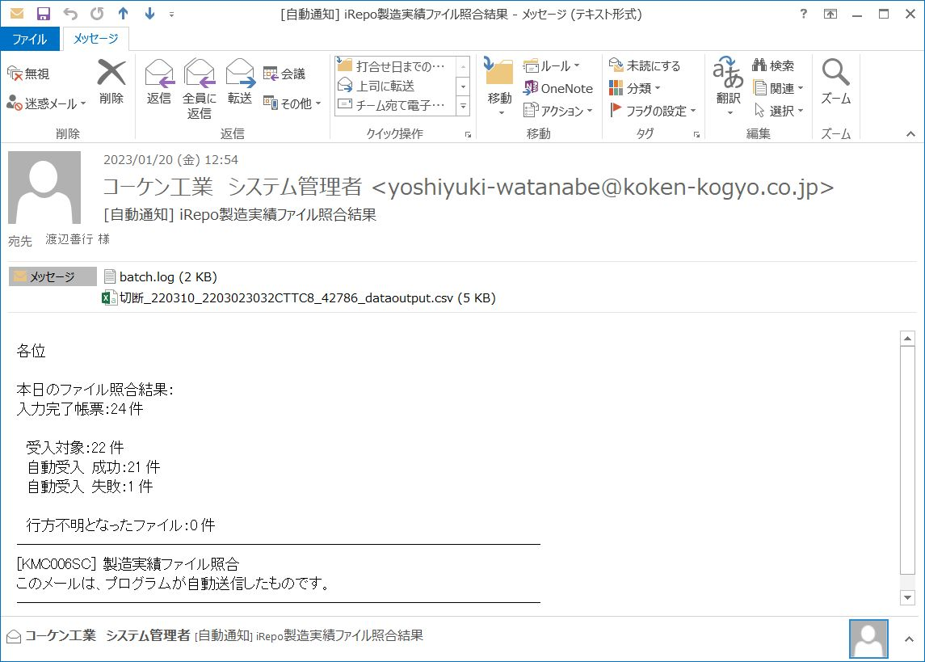

 | 5. 照合結果をログに出力

 | 書式＜[yyyy/MM/dd HH:mm:ss] 対象：x件 / 正常：x件 / 失敗：x件 / 不明：x件＞

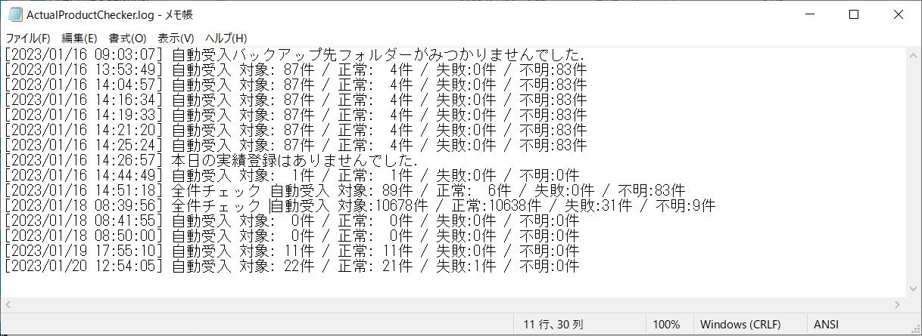

 |  |  |  |  |  |  |  |  |  |  |  | 以上

運用手順
運用手順

 | 1. ireposv サーバー タスクスケジューラーへの登録

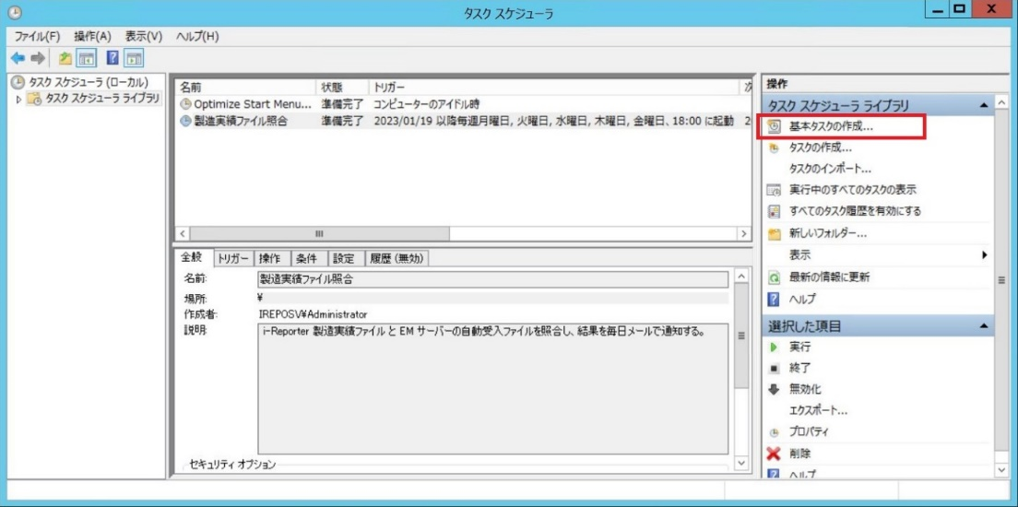
 | 1.1 タスクスケジューラー を起動し「基本タスクの作成」をクリックする。

 | 1.2 基本タスクの作成。
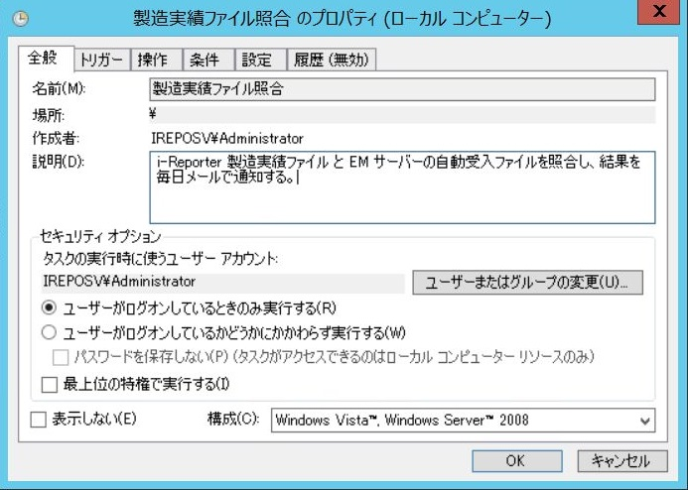

 |  |  |  | 説明：i-Reporter 製造実績ファイル と ＥＭ
 |  |  |  | サーバーの自動受入ファイルを照合し、結
 |  |  |  | 果を毎日メールで通知する。

 |  | トリガーの編集 |  | 操作の編集
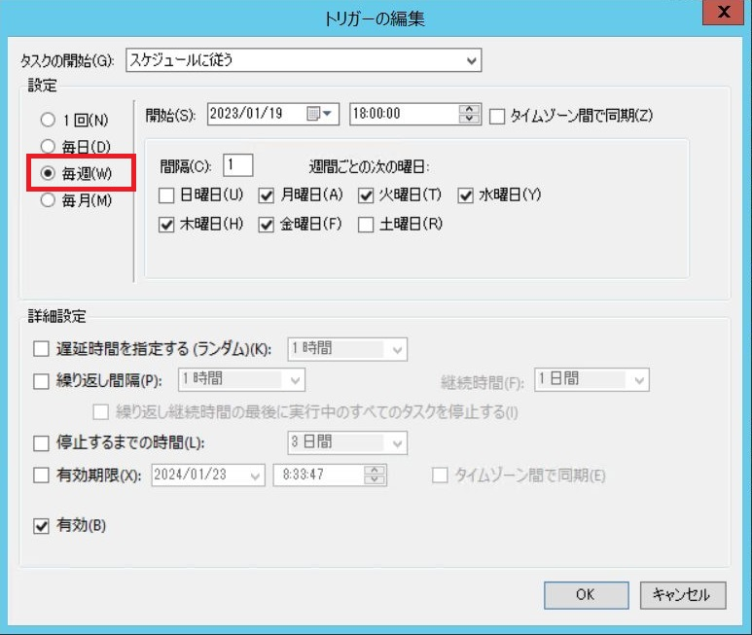
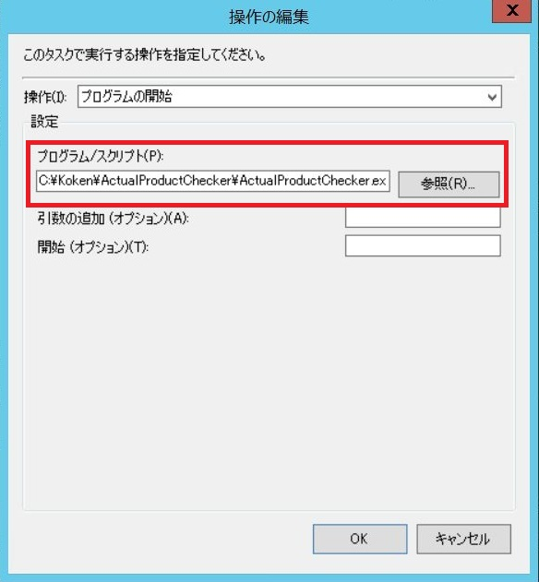

 |  | 条件の設定 | 設定
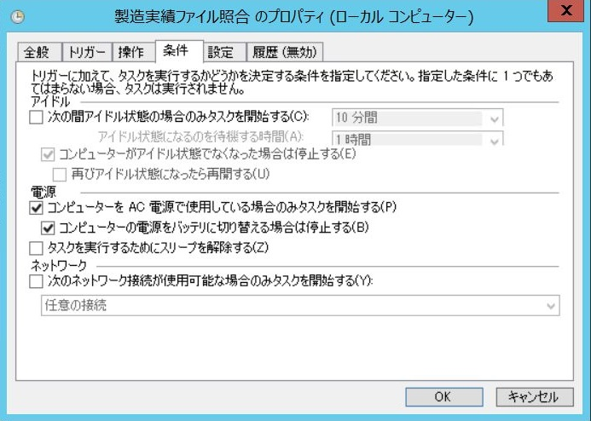
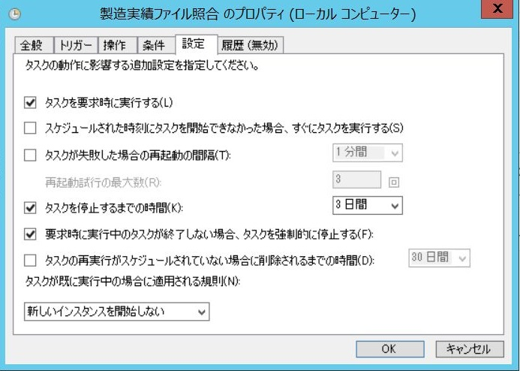

 |  |  |  |  | 以上

